Sheet1
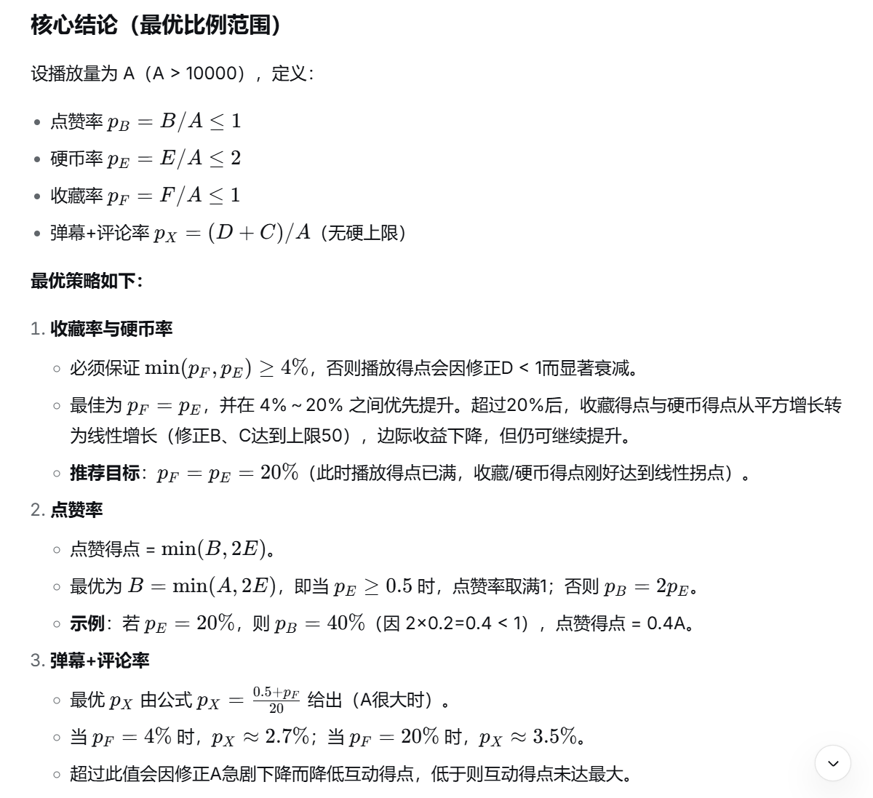
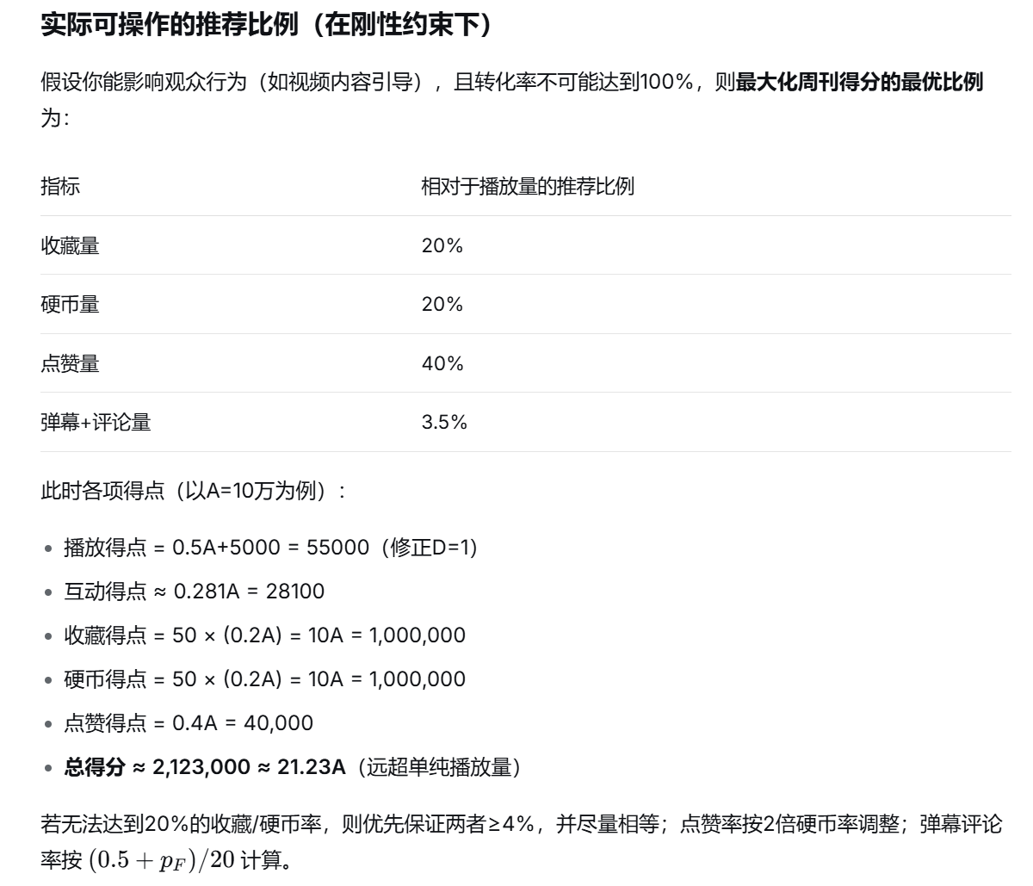
数据获取时间：2026-05-16 12:34:13 |  |  |  |  |  |  | 播放得点 | 2500.00
自动覆写 | 播放量 | 点赞量 | 弹幕量 | 评论量 | 硬币量 | 收藏量 | 互动得点 | 1539.31
本期数据 | 10000 | 100 | 100 | 100 | 100 | 100 | 收藏得点 | 250.00
总数据 | 10000 | 100 | 100 | 100 | 100 | 100 | 硬币得点 | 250.00
历史数据 | 0 | 0 | 0 | 0 | 0 | 0 | 点赞得点 | 100.00
公式来源:中V周刊组 |  | 计算器制作人:云师阳(1866643210) |  |  |  |  | 最终得点 | 4639.31

计算过程 | 基础播点 | 互动量 | 修正A | 修正B | 修正C | 修正D | 请在手动填写区写下往期数据。行数超出表格已给出量的话请修改第5行求和逻辑。若计算器未减去历史数据，请重新输入以刷新缓存
 | 10000 | 200 | 0.51 | 2.50 | 2.50 | 0.25

手动填写 | 播放量 | 点赞量 | 弹幕量 | 评论量 | 硬币量 | 收藏量
20260516 | 0 | 0 | 0 | 0 | 0 | 0
20260523
20260530
20260606

